Gestion filtres
Emplacement | 1 | 2 | 3 | 4 | 5 | 6 | 7
Filtres | BIO PAD | BIO CARB | CARBAX | NITRAX | BIO PLUS COARSE | CIRAX | BIO PLUS FINE | AMORAX L (ELIMINE L'AMONIUM NH4) | PHORAX L (ELIMINE PHOSPHATE PO4)
Fréquence changement | 8 j | 30 j | 60 j | 60 j | 90 j | 365 j | 270 j | 90 j | 15 j
Mise en place | 2024-06-25 | 2024-06-25 | 2024-06-25 | 2024-06-25 | 2024-06-25 | 2024-06-25 | 2024-06-25 | 2024-06-25 | 2024-06-25
Jours restants | 6 jours restants | 28 jours restants | 59 jours restants | 59 jours restants | 90 jours restants | 363 jours restants | 271 jours restants | 90 jours restants | 13 jours restants
Prochain changement | 2024-07-03 | 2024-07-25 | 2024-08-25 | 2024-08-25 | 2024-09-25 | 2025-06-25 | 2025-03-25 | 2024-09-25 | 2024-07-10
Qté en stock | 5 | 2 | 1 | 2 | 2 | 1 | 2 | 0 | 0
A recommander avant le : (15 jours avant renouvellement) | 2024-07-18 |  |  |  |  |  |  | #VALUE! | 2024-07-25
Lien pour commande | Juwel ouate filtrante Biopad L (x5) filtre Bioflow L 6.0 - Materiel-aquatique | Juwel Biocarb L mousse de charbon x2 : Bioflow L 6.0 - Materiel-aquatique | Juwel Carbax L charbon actif : filtre Biolflow L 3.0 - Materiel-aquatique | Juwel Nitrax L mousse anti nitrates pour Bioflow L 6.0 - Materiel-aquatique | Juwel BioPlus Coarse L mousse filtrante : Bioflow L 6.0 - Materiel-aquatique | Juwel Cirax L granulés céramique filtrants : Biolflow M 6.0 - Materiel-aquatique | Juwel BioPlus Fine L mousse filtrante : Bioflow L 6.0 - Materiel-aquatique | Juwel Amorax L - anti ammoniac - filtre Bioflow L 3.0 - Materiel-aquatique | Juwel Phorax L - élimine les PO4 - filtre Bioflow L 3.0 - Materiel-aquatique
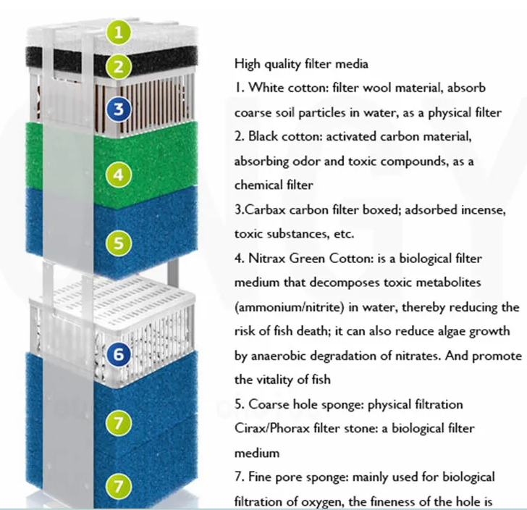

 |  |  | date de mise en route de l'aquarium | 2024-06-25

